Plan1
Module | English | Comments | Spanish | French | Turkish | Arabic | Hindi | Simplified Chinese
Dossier | Current Box |  | Caja Actual
 | Main deliverables in the last 12 months |  | Principales entregables en los últimos 12 meses
 | Leaving History |  | Guardar un historico
 | Reason |  | Motivo
 | From Date |  | Fecha de Inicio
 | End Date |  | Fecha de Fin
 | 9-Box Positions History (2013 and 2014) |  | Histórico en el 9 Box (2013 y 2014)
 | Evaluation Spotlight |  | Foco de la Evaluación
 | Summarize the evaluation here. |  | Resuma la evaluación aquí
 | Year |  | Año
 | Strength 1 |  | Fortaleza 1
 | Strength 2 |  | Fortaleza 2
 | Area of Development 1 |  | Área de Desarrollo 1
 | Area of Development 2 |  | Área de Desarrollo 2
 | Comments |  | Comentarios
 | Carreer - Next Steps |  | Carrera - Próximos Pasos
 | Describe possible career moves for this employee and the timeline expectation for that change to happen. |  | Describa los posibles cambios que puedan acontecer en la carrera del empleado y cuáles son las fechas esperadas para que ocurra el cambio.
 | Calibration Comments |  | Comentarios sobre la calibración
 | Comment about the decisions taken on the Calibration Session |  | Comentarios sobre las decisiones que fueron tomadas en la Sesión de Calibración
 | Summary Evaluation |  | Resumen de la Evaluación
 | Belief |  | Creencias
 | Rating |  | Valoración
 | Expected Rating |  | Valoración Esperada
 | Gap |  | Brecha
 | Goals Results |  | Resultados de los Objetivos
 | Competencies |  | Competencias
PM | SDV - Goals and Job Performance 90° | Name of the form | SDV - Objetivos y Desempeño Laboral 90°
 | SDV - Goals and Job Performance 180° | Name of the form | SDV - Objetivos y Desempeño Laboral 180°
 | SDV - Goals and Job Performance 360° | Name of the form | SDV - Objetivos y Desempeño Laboral 360°
 | SDV - Job Performance 90° | Name of the form | SDV - Desempeño Laboral 90°
 | SDV - Job Performance 180° | Name of the form | SDV - Desempeño Laboral 180°
 | SDV - Job Performance 360° | Name of the form | SDV - Desempeño Laboral 360°
 | SDV - Learning Agility | Name of the form | SDV - Habilidad de aprender
 | SDV - Committees | Name of the form | SDV - Comités
 | Rater List | Form Section name | Lista de Calificación
 | The evaluators are defined according to a pre-registered hierarchy. If any change is necessary, you may do so here. Remember that this definition is very important for the success of the process. Make the change considering that the people chosen currently work, or have worked with the evaluated person and will have robust arguments, based on our beliefs to compose the appraisal. Note: The changes made here will not affect the hierarchy registered in official media, if it is a mistake to register, the correction in official media should be sought to the responsible parties. |  | Los evaluadores se definen de acuerdo con una jerarquía pre-registrada. Si fuera necesario hacer un cambio, puede hacerlo aquí. Recuerde que esta definición es importante para el éxito del proceso. Haga el cambio teniendo en cuenta que las personas escogidas actualmente ocupan o un puesto de trabajo, o trabajaron con la persona evaluada y que tendrá buenas razones, basadas en nuestras creencias para elaborar la valoración. Nota: Los cambios que se efectúen aquí no afectarán a la jerarquía según lo registrado en los medios oficiales; si el registro fuera considerado un error, las partes responsables deberán procurar efectuar la corrección.
 | Operational and Individual Goals | Form Section name | Objetivos Operativos e Individuales
 | Name of Goal |  | Nombre del Objetivo
 | Achievement (Level) |  | Logros (Nivel)
 | Job Performance | Form Section name | Desempeño Laboral
 | 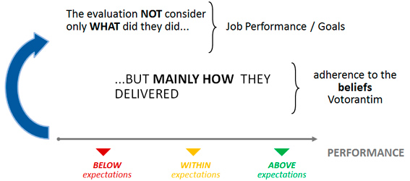
 | Consistently applies the management processes defined by the unit/VID corporation. |  | Aplica de manera constante los procesos de gestión definidos por la unidad/corporación VID.
 | Operates with a customer-focused perspective. |  | Opera con una perspectiva enfocada en el cliente.
 | Contributes to a suitable mood and favors a high-performance environment. |  | Contribuye para lograr un estado de ánimo adecuado y favorece un ambiente de alto desempeño.
 | Establishes long-term action plans for his area (different from short-term goals). |  | Establece planes a largo plazo para su área (distintos de los planes a corto plazo).
 | One that manages his goals and routine, ensuring the delivery of results and responsibilities of his office. |  | Gestiona sus metas y su rutina, garantizando la entrega de resultados y responsabilidades de su puesto de trabajo.
 | Manages risk and compliance. |  | Gestiona el riesgo y el cumplimiento normativo.
 | Impacts and/or influences the changes and achievement of organizational goals. |  | Impacta y/o influye en los cambios y los logros de las metas organizacionales.
 | Optimizes resources, establishes the best benefit-cost ratio. |  | Optimiza los recursos, estableciendo la mejor relación coste-beneficio.
 | Questions the organization paradigms for improvements. |  | Cuestiona los paradigmas de la organización para mejorarlos
 | Relates the actions of his long-term plan with other areas, identifying synergies and considering impacts. |  | Relaciona sus planes a largo plazo con otras áreas, identificando las sinergias y considerando los impactos.
 | Connected with the outside world and creates an innovation-enabling environment. |  | Está conectado con el mundo exterior y crea un entorno innovador y facilitador.
 | Beliefs | Form Section name | Creencias
 | Foster Talent: We believe and trust people, and for these reasons, we invest time and resources fostering talent. |  | Fomenta el Talento: Creemos y confiamos en las personas y por este motivo, invertimos tiempo y recursos para fomentar el talento.
 | Create conditions and provides opportunities for people to exercise their potential. |  | Crea condiciones y provee oportunidades para que las personas ejerciten su potencial.
 | Provides feedback on strengths and areas for improvement, and promotes development. |  | Provee feedback sobre los puntos fuertes y en las áreas de mejora promueve su desarrollo.
 | Meritocracy: We believe that persons are unique and that they deserve to be valued fairly and according to their deliveries. |  | Meritocracia: Creemos que las personas son únicas y que merecen ser valoradas de manera justa y de acuerdo con su rendimiento.
 | Takes decisions on people based in the individual and group performance. |  | Toma decisiones sobre las personas con base al desempeño individual o en grupo.
 | Treats people in a differentiated form, according to their deliveries, managing conflict. |  | Trata a las personas de forma diferente, de acuerdo con su rendimiento, manejando el conficto.
 | Excellence: We believe that we are able to always do more and better, exceeding challenges with discipline, humility, and simplicity. |  | Excelencia: Creemos que estamos en condiciones de lograr siempre trabajar más y mejor, enfrentandonos a los retos con disciplina, humildad y simplicidad.
 | Creates, innovates and establishes new and better practices. |  | Crea, innova y establece nuevas y mejores prácticas.
 | Overcomes challenges with discipline, humility and simplicity. |  | Supera los retos con disciplina, humildad y sencillez
 | Pragmatism: We believe it is essential to dedicate efforts to what is relevant, with objectivity and without losing the vision of the whole and of the future. |  | Pragmatismo: Creemos que es esencial dedicar esfuerzos en aquello que es relevante, con objetividad y sin perder la visión global y de futuro.
 | Acts with simplicity and common sense. |  | Actúa con simplicidad y sentido común.
 | Identifies priorities considering the whole and the vision of the future. |  | Identifica prioridades considerando el conjunto y la visión del futuro.
 | Open Dialog: We believe that an environment of confidence provides open dialogs and space for speaking up and being heard, where the diversity of opinions builds better solutions. |  | Abierto al Diálogo: Creemos que un entorno de confianza ofrece la oportunidad de conversar de forma abierta y crea un espacio para expresar su opinión y ser escuchado, donde diversidad de opiniones da lugar a mejores soluciones.
 | Acts according to what is spoken. |  | Actúa de acuerdo con lo que dice.
 | Creates an environment of confidence, with space for speaking up and hearing. |  | Crea un entorno de confianza, con espacio para expresar opiniones y escuchar.
 | Alliance: We believe that our success is the result of joint construction, strengthened by genuine relations and alliances where everyone wins. |  | Alianza: Creemos que nuestro éxito es el resultado del trabajo conjunto, fortalecido por relaciones sinceras y alianzas en las que todos salen ganando.
 | Creates and strengthens genuine relationships and partnerships in which everyone wins. |  | Crea y fortalece relaciones y asociaciones donde todos salen ganando.
 | Develops and uses networking to generate value to internal and external customers. |  | Desarrolla y usa la red relacional para generar valor a los clientes internos y externos.
 | Sense of Ownership: We believe in those that undertake responsibilities, working with passion and leading by example, commemorating conquests and using errors to learn. |  | Sentido del Autodominio: Creemos en las personas que asumen responsabilidades, trabajan con pasión, lideran con el ejemplo, celebran los logros y aprenden de sus errores.
 | Looking for new opportunities and demonstrates courage to present ideas, considering the risks involved. |  | Busca nuevas oportunidades y demuestra coraje para presentar ideas, considerando los riesgos involucrados.
 | Takes ownership of the responsibility and shows displays commitment. |  | Se adueñan de la responsabilidad y demuestran compromiso.
 | Assessment | Form Section name | Evaluación
 | Manager, Based on the evaluation done above, please identify the 2 strongest beliefs and the 2 that need further development. These comments will form the basis of committee discussions. Select the two strongest beliefs and the two that need improvement: Evaluation Spotlight |  | Manager, Basado en la evaluación realizada según lo mencionado anteriormente, por favor, identifique las 2 creencias más fuertes y las 2 que necesitan ser desarrolladas. Estos comentarios serán la base para las discusiones del comité. Seleccione las dos creencias más fuertes y las dos que precisan ser desarrolladas: Enfoque de la evaluación
 | IDP - Individual Development Plan | Form Section name | IDP - Plan Individual de Desarrollo
 | To build PDI actions, consider: - Analysis of the evaluation made, focusing on the strong beliefs and those to be strengthened; - Needs of development for the present position and future positions; - Give preference to feasible, clear actions which may be carried out and that are challenging. (Minimum of 2 IDP goals are required) |  | Para construir las acciones IDP considere lo siguiente: - El análisis de la evaluación efectuada, enfocando las creencias que tiene más desarrolladas y las que precisan ser fortalecidas; - La necesidades de desarrollo en el puesto actual y para los puestos futuros; - De preferencia a las acciones factibles y claras que puedan ser ejecutadas y que sean desafiantes. (Se exige un mínimo de 2 metas IDP)
 | SDV - Participants Definition | Workflow Step Name | SDV - Definición de los Participantes
 | You are about to finish the participant definition and go for the next step | Message to send to next step | Usted está a punto de terminar la definición del participante y pasar a la siguiente fase
 | SDV - Participants Definition - Completed | Workflow Step Name | SDV - Definición de los Participantes - Completado
 | SDV - Goals and Job Performance Evaluation | Workflow Step Name | SDV - Objetivos y Evaluación del Desempeño en el Puesto de Trabajo
 | SDV - Goals and Job Performance Evaluation - Completed | Workflow Step Name | SDV - Objetivos y Evaluación del Desempeño en el Puesto de Trabajo - Completado
 | SDV - Job Performance Evaluation | Workflow Step Name | SDV - Evaluación del Desempeño en el Puesto de Trabajo
 | SDV - Job Performance Evaluation - Completed | Workflow Step Name | SDV - Evaluación del Desempeño en el Puesto de Trabajo - Completado
 | SDV - Completed | Workflow Step Name | SDV - Completado
 | Detailed Evaluation Report |  | Informe Detallado de la Evaluación
 | The actual number participants in the category "[[CATEGORY]]" is [[ACTUAL_COUNT]] and needs to be at least [[EXPECTED_COUNT]] |  | El número actual de participantes en la categoría "[[CATEGORÍA]]" es de [[CUENTA_ACTUAL]] y precisa ser de por lo menos [[CUENTA_ESPERADA]]
 | The actual number participants in the category "[[CATEGORY]]" is [[ACTUAL_COUNT]] and needs to be at most [[EXPECTED_COUNT]] |  | El número actual de participantes en la categoría "[[CATEGORÍA]" es de [[CUENTA_ACTUAL]] y precise ser como máximo de [[CUENTA_ESPERADO]]
 | Weight |  | Peso
 | Manager |  | Manager
 | Direct |  | Directo
 | Partner |  | Socio
 | Self |  | Propio
 | Impossible to Rate |  | Imposible de valorar
 | Unrated |  | Sin valoración
 | Rating |  | Valoración
 | Select... |  | Seleccione...
 | Demonstrates occasionally | Rating Scale | Demuestra ocasionalmente
 | Demonstrates in some situations | Rating Scale | Demuestra en algunas ocasiones
 | Demonstrated in a day to day activities | Rating Scale | Demuestra en las actividades del día a día
 | Is recognized by others as a role model | Rating Scale | Es reconocido por los demás como un modelo a seguir
 | SDV - Learning Agility |  | SDV - Agilidad de Aprendizaje
 | Learning Agility Evaluation | Form Section name | Evaluación de la Agilidad de Aprendizaje
 | 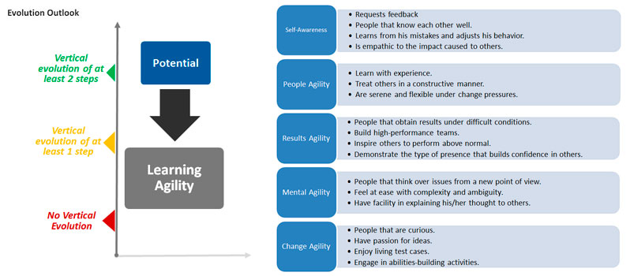
 | Fast, establishes non-obvious relations and correlates numerous variables to form an opinion. |  | Es rápido, establece relaciones no obvias y correlaciona numerosas variables para formarse una opinión.
 | Copes well with uncertainty and ambiguity, taking risks in decision-making. |  | Se maneja bien con la incertidumbre y ambigüedad, tomando riesgos en la toma de decisiones.
 | Explains complex ideas in a simple way. |  | Explica ideas complejas de manera simple.
 | Easily handles politically complex situations. |  | Maneja fácilmente situaciones políticamente complejas.
 | Is able to solve conflict situations without causing unnecessary struggle. |  | Es capaz de resolver situaciones conflictivas sin causar divergencias innecesarias.
 | Adapts communication and style to different people and situations. |  | Adapta la comunicación y el estilo de esta a las personas y las situaciones
 | Is curious, critical and inquisitive. |  | Es curioso, crítico e inquisitivo.
 | Causes and leads changes and is able to have new ideas enforced. |  | Genera y lidera los cambios y siendo capaz de articular nuevas ideas para que entren en vigor.
 | Copes well with resistance and finds allies to move forward with his initiatives. |  | Maneja bien la resistencia/oposición y encuentra aliados para avanzar con sus iniciativas.
 | Invigorates in light of complex challenges and acquires results under difficult conditions. |  | Estimula nuevos enfoques ante retos complejos y adquiere resultados en condiciones difíciles.
 | Copes well with crises and scarcity of resources. |  | Maneja bien las crisis y la escasez de recursos.
 | Builds high performance teams and sets high standards of excellence. |  | Crea equipos con alto desempeño y establece altos estándares de excelencia.
 | Requests feedback and understands his strengths and development needs. |  | Pide feedback y entiende sus puntos fuertes y sus áreas de mejora
 | Learns from his mistakes and successes and adjusts his behavior. |  | Aprende de sus errores y éxitos y ajusta su comportamiento.
 | Is empathic and sensitive to the impact caused to others. |  | Es empático y sensible al impacto causado en los demás.
 | SDV - Learning Agility Evaluation | Workflow Step Name | SDV - Evaluación de la Agilidad de Aprendizaje
 | SDV - Learning Agility Evaluation - Completed | Workflow Step Name | SDV - Evaluación de la Agilidad de Aprendizaje - Completado
 | SDV - Completed | Workflow Step Name | SDV - Completado
 | Not so good or not so frequent | Rating Scale | No tan bueno o no tan frecuente
 | Good or frequent | Rating Scale | Bueno o frecuente
 | Visibly better or more frequent | Rating Scale | Visiblemente mejor y más frecuente
 | SDV - Committees |  | SDV - Comités
 | Box Placement | Form Section name | Colocación en la Casilla
 | 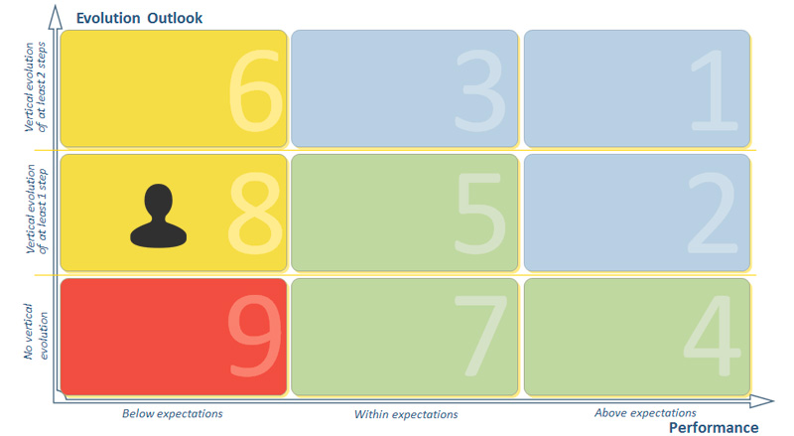
 | Pre Work | Form Section name | Pre-Entrenamiento
 | Manager, The Pre-Work material you complete will be used to evaluate your direct reports at the People Committee step. Please ensure all sections of the pre-work are completed and come prepared to discuss your evaluation. Start by filling in the additional information on the employees Dossier: Main deliverables in the last 12 months Evaluation Spotlight Carreer - Next Steps |  | Manager El material de Pre-entrenamiento que usted completó será usado para evaluar sus informes directos en el Comité. Por favor, asegúrese que todas los sectores del pre-entrenamiento hayan sido completados y venga preparado para comentar su evaluación. Comience por completar la información adicional en el informe de los empleados: Los principales entregables de los últimos 12 meses Evaluación Destacada Carrera - Próximos Pasos
 | Pre Work Validation | Form Section name | Validación Pre-entrenamiento
 | I confirm the completion of all fields of the pre-work for People Committee, and that I keep a detailed analysis about the evaluation points. |  | Confirmo que he concluido todos los campos del pre-entrenamiento para el Comité y que guardo un análisis detallado sobre los puntos de evaluación.
 | I Agree |  | Conforme
 | Comments from other Managers | Form Section name | Comentarios de otros Managers
 | Feedback Instructions | Form Section name | Instrucciones sobre el Feedback
 | Manager, Prepare yourself to give feedback to your direct reports, reviewing the mainly evaluation points and committee discussion. Schedule an individual feedback meeting and update IDP goals as necessary. To access the history of Beliefs Evaluation, click in the icon on top. |  | Manager, Esté preparado para dar feedback a sus empleados directos, revisando principalmente los puntos de evaluación y la discusión del Comité. Programe una reunión para el feedback individual y la actualización de los objetivos del IDP, según sea necesario. Para acceder la historia de la Evaluación de las Creencias, haga clic en el ícono en la parte superior.
 | Signature | Form Section name | Firma
 | Insert your comments about the received feedback. |  | Añada sus comentarios sobre el feedback recibido.
 | SDV - Pre Work | Workflow Step Name | SDV - Pre-entrenamiento para el trabajo
 | You are about to send your comments for the Calibration Committee | Message to send to next step | Usted está apunto de enviar sus comentarios al Comité de Calibración
 | SDV - Pre Work - Completed | Workflow Step Name | SDV - Pre-Entrenamiento para el trabajo - Completado
 | SDV - People Committee | Workflow Step Name | SDV - Comité de Personas
 | You are about to finish the Calibration Committee, this information are able to change just if you create a new committee | Message to send to next step | Usted está a punto de concluir el Comité de Calibración, esta información puede llegar a cambiar si uested crease un nuevo comité
 | SDV - People Committee - Completed | Workflow Step Name | SDV - Comité del Pueblo - Completado
 | SDV - Feedback | Workflow Step Name | SDV - Feedback
 | You are about to finish the feedback step | Message to send to next step | Usted está a punto de finalizar el apartado del feedback
 | SDV - Feedback - Completed | Workflow Step Name | SDV - Feedback - Completado
 | SDV - Signature | Workflow Step Name | SDV - Firma
 | You are about to confirm that you received your career feedback | Message to send to next step | Usted va a confirmar que ha recibido el feedback de su carrera profesional
 | SDV - Signature - Completed | Workflow Step Name | SDV - Firma - Completado
 | SDV - Completed | Workflow Step Name | SDV - Completado
Succession | Readiness |  | Disponibilidad
 | Emergency Replacement |  | Sustituto de emergencia
 | Ready Now |  | Preparado Ahora
 | Short Term (up to 2 years) |  | En corto plazo (hasta 2 años)
 | Medium Term (2-4 years) |  | A medio plazo (2-4 años)
 | Long Term (Above 4 years) |  | A largo Plazo (Más de 4 años)
 | Successors |  | Sucesores
 | Risk of Loss |  | Riesgo de Pérdida
 | Impact of Loss |  | Impacto de la Pérdida
 | Low |  | Bajo
 | Medium |  | Medio
 | High |  | Alto
 | Key Position |  | Posición Clave
 | Especialist |  | Especialista
 | Yes |  | Sí
 | No |  | No
 | Performance |  | Desempeño
 | Perspective of Evolution |  | Perspectiva de Evolución
 | Performance vs Perspective of Evolution |  | Desempeño vs Perspectiva de Evolución
 | Lower than Expected |  | Inferior a lo Esperado
 | As Expected |  | Según lo Esperado
 | Higher than Expected |  | Mejor de lo Esperado
 | No Vertical Evolution |  | Ninguna Evolución Vertical
 | 1 Step Vertical Development |  | 1 Paso de Desarrollo Vertical
 | 2 Steps Vertical Development |  | 2 Pasos de Desarrollo Vertical
CDP | Development Plan 2014 | The name of the CDP panel | Plan de Desarrollo 2014
 | Development Action |  | Acción de Desarrollo
 | Description |  | Descripción
 | Measure of Success |  | Medida del Éxito
 | Purpose |  | Propósito
 | Current Role |  | Rol Actual
 | Future Role |  | Rol Futuro
 | Status |  | Estado
 | Not Started |  | No se Inició
 | On Track |  | En Curso
 | Cancelled |  | Cancelado
 | Completed |  | Completado
 | Start Date |  | Fecha de Inicio
 | Due Date |  | Fecha de Vencimiento
 | Comments |  | Comentarios
 | Learning Activities |  | Actividades de Formación
 | Name |  | Nombre
 | Results |  | Resultados

